상품제안서
리유저블백 대형 토트백 | 상품코드: F32337

 |  |  |  |  |  |  | 02-412-0044 | www.easy1.co.kr
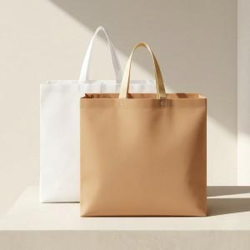

【상세/제작정보】 | <p>-발주 전 색상 재고 먼저 확인 부탁드립니다. </p><p>-인쇄 시안 내 빼다, 누끼가 있을 시 인쇄비가 추가 될 수 있습니다.</p><p> -제품의 색상, 인쇄 색상은 화면과 다소 차이가 있을 수 있습니다</p><p>- 배송비- 1박스 : 100개/ 5500원 별도​</p>

【인쇄/포장옵션】 | 실크, 풀칼라 / 개별 포장없음(벌크)

【공급단가】 | 수량 | 200~ | 500~ | 1,000~ | 3,000~ | 5,000~
*VAT별도 | 단가 | 1,800원 | 1,770원 | 1,720원 | 1,690원 | 1,650원

【상품 URL】 | https://www.easy1.co.kr:443/src/goods_detail.php?gdno=32337

